模板说明
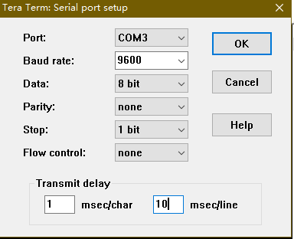
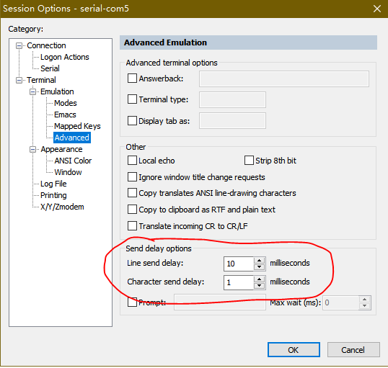
命令名 | 命令名2 | 说明
table_init | / | 该命令首先执行，耗时时间很长，不要与标定数据共同复制，独立执行。 命令执行期间LED不闪烁为正常现象，请耐心等待。
tag_pn | /
tag_vendor | /
tag_model | /
tag_sn | /
tag_date | /
file_name | /
file_version | / | 该命令对应spec的“文件版本（出厂调测时间，用16进制数据表示）”，后面的参数分别是“年 月 日 时 分 秒 毫秒”，空格不能省略。
cal | il | 写插损数据，序号顺序与SPEC相同。
cal | vt | 写电压上、下门限值
cal | pd<n> | 写pd标定数据，pd的序号顺序与spec相同。
cal | voa<n> | 写voa标定数据，voa的序号顺序与光路图相同，与spec不同。
table_cplt | / | 该命令耗时时间很长，独立执行。 命令执行期间LED不闪烁为正常现象，请耐心等待。
table_backup | / | 该命令最后执行，拷贝数据到备份参数区

模板使用方式：除了table_init和table_cplt命令，其他命令可以直接从excel全选复制，粘贴到串口工具执行。注意：串口大量粘贴数据前一定要设置字符延时为1ms，右图以CRT和tera示例。
备注：模板页绿底色代表需要修改的地方，没有颜色的地方不要轻易修改。

其他命令：
tag_pn | read |  | /
tag_vendor | read |  | /
tag_model | read |  | /
tag_sn | read |  | /
tag_date | read |  | /
file_name | read |  | /
file_version | read |  | /
cal | il | dump | 逗号分隔方式显示插损数据
cal | pd<n> | dump | 逗号分隔方式显示pd标定数据
cal | voa<n> | dump | 逗号分隔方式显示voa标定数据
eeprom | dump |  | 逗号分隔方式显示EEPROM数据

